Istruzioni
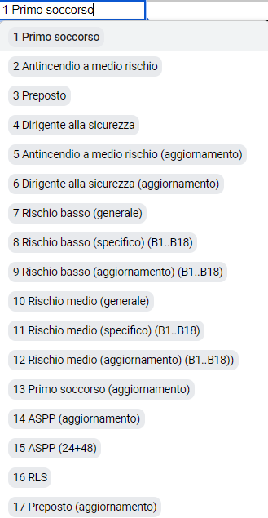
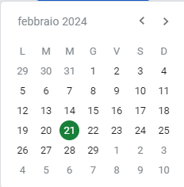
Corso | Tutor | da data | a data | Cognome | Nome | Codice Fiscale | Ruolo | Annotazioni | Nome file pdf allegato | Formatore
 | xxxxxxx | 2024-02-21 | 21/02/2024 | xxxxxxx | xxxxxx | rsamlg84l62d633i | DOCENTE | xxxxxxxxx | xxxxxxx.pdf
 |  |  |  |  |  | rsamlg84l62d63
 |  |  |  |  |  | rsamlg84l62d633i
 |  |  |  |  |  | rsamlg84l62d633i
 |  |  |  |  |  | rsamlg84l62d633i
 |  |  |  |  |  | rsamlg84l62d633i
 |  |  |  |  |  | rsamlg84l62d633i
 |  |  |  |  |  | rsamlg84l62d633i
 |  |  |  |  |  | rsamlg84l62d633i
 |  |  |  |  |  | rsamlg84l62d633i
 |  |  |  |  |  | rsamlg84l62d633i
 |  |  |  |  |  | rsamlg84l62d633i
 |  |  |  |  |  | rsamlg84l62d633i
 |  |  |  |  |  | rsamlg84l62d633i
 |  |  |  |  |  | rsamlg84l62d633i
 |  |  |  |  |  | rsamlg84l62d633i
 |  |  |  |  |  | rsamlg84l62d633i
 |  |  |  |  |  | rsamlg84l62d633i
 |  |  |  |  |  | rsamlg84l62d633i
 |  |  |  |  |  | rsamlg84l62d633i
 |  |  |  |  |  | rsamlg84l62d633i

